CU_010
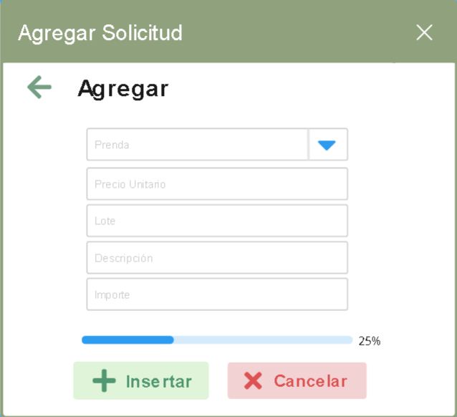
Integrantes:
Alan Salgado Salas
Brian Menéndez López
Francisco Xavier Nieto Orozco
Angel David Zavala Rodríguez
ID Requerimiento | CU_010 | Nombre | Barra de progreso.
Descripción | El software lanzara una notificación en la pantalla de solicitud donde se informe el porcentaje que se lleva de la elaboración de ese producto.
Actores | Empleado, Sistema.
Precondiciones | Solicitar una compra.
Postcondiciones | Confirmar la solicitud.
Flujo principal
Paso | Actor | Acción
1 | Empleado | Solicita los datos requeridos para ingresarlos al sistema.
2 | Cliente | Aportar los datos requeridos para continuar con el sistema de la venta.
3 | Empleado | Capturar los datos correspondientes al sistema.

Flujos alternativos y excepciones
Paso | Descripción
1a | Cancelar solicitud de compra
2a | Solicitar datos validos para seguir con el proceso de la solicitud

Reglas de negocio, Notas
El software debe ser capaz de notificar al usuario el porcentaje de la elaboracion del pedido
Diagrama de caso de uso
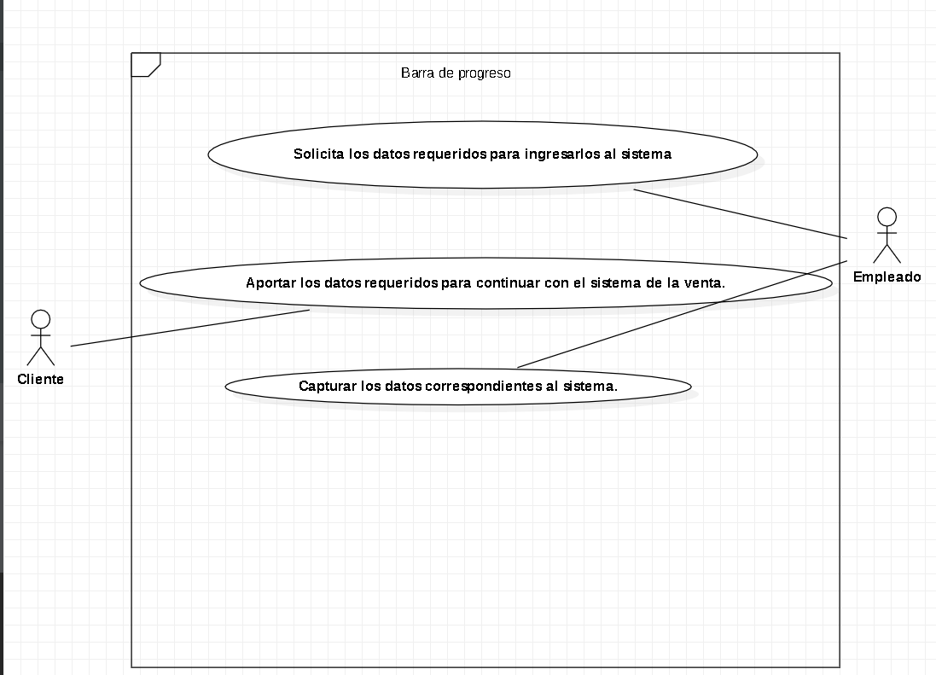
Prototipo de interfaz grafica

CU_012
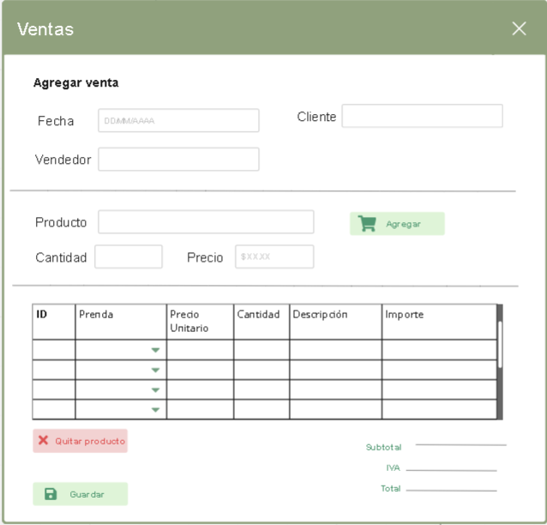
Integrantes:
Alan Salgado Salas
Brian Menéndez López
Francisco Xavier Nieto Orozco
Angel David Zavala Rodríguez
ID Requerimiento | CU_012 | Nombre | Permisos compañía, esto a través de un login o un control de verificación. compañía, esto a través de un login o un control de verificación. compañía, esto a través de un login o un control de verificación.
Descripción | El software debe ser posible de otorgar ciertos permisos a ciertos usuarios dependiendo de su rol asignado.
Actores | Empleado, Sistema, Admin
Precondiciones | Asignar rol y restricciones al empleado
Postcondiciones | Asignar los datos a los empleados
Flujo principal
Paso | Actor | Acción
1 | Admin | Asignar roles a los empleados
2 | Admin | Entregar los datos a los trabajadores para que puedan acceder al sistema
3 | Empleado | Verificar que si tiene los datos correctos.
4 | Empleado | Comprobar que tiene las restricciones asignadas

Flujos alternativos y excepciones
Paso | Descripción
1a | No se creara el usuario
2a | Borrar al usuario en caso de perdida de datos
3a | Reportar que los datos asignados no son correctos para que se solucione
4a | Reportar que las restricciones no son correctas para que se solucione

Reglas de negocio, Notas
El software debe conceder los permisos necesarios para cada usuario o rol de la compañía, esto a través de un login o un control de verificación.
Diagrama de caso de uso
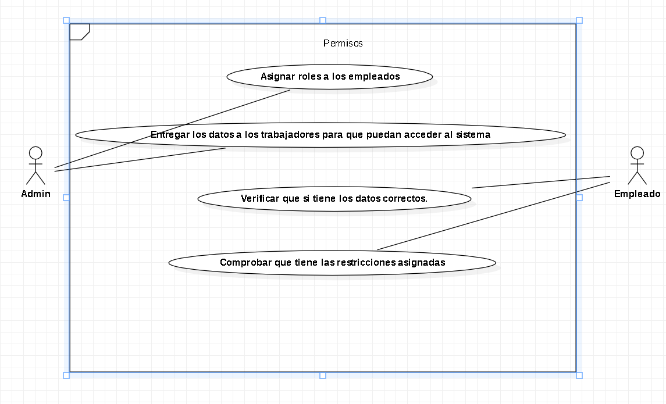
Prototipo de interfaz grafica

CU_013
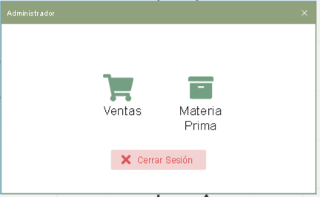 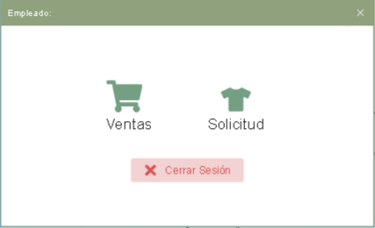
Integrantes:
Alan Salgado Salas
Brian Menéndez López
Francisco Xavier Nieto Orozco
Angel David Zavala Rodríguez
ID Requerimiento | CU_013 | Nombre | Apartados
Descripción | El menú debe ser intuitivo, su uso no debe ser enredoso ni tedioso, sino que, por el contrario, debe ser fácil de usar. Además, debe proporcionas las herramientas necesarias para cada rol de la compañía que este usando el software en ese momento.
Actores | Admin, Empleado
Precondiciones | Creacion de la aplicación
Postcondiciones | Lanzamiento de la aplicación
Flujo principal
Paso | Actor | Acción
1 | Admin | Asignar pestañas a cada rol
2 | Admin | Compartir datos con los empleados correspondientes
3 | Empleado | Revisar que tiene ese acceso

Flujos alternativos y excepciones
Paso | Descripción
1a | Borrar el usuario en caso de perdida de datos
2a | Borrar el usuario en caso de que por alguna razon ya no este el empleado
3a | Reportar que los accesos no funcionan o se tienen de más para solucionarlo

Reglas de negocio, Notas
El software debe contar con un menú con varias opciones: las necesarias para cada rol de la compañía.
Diagrama de caso de uso
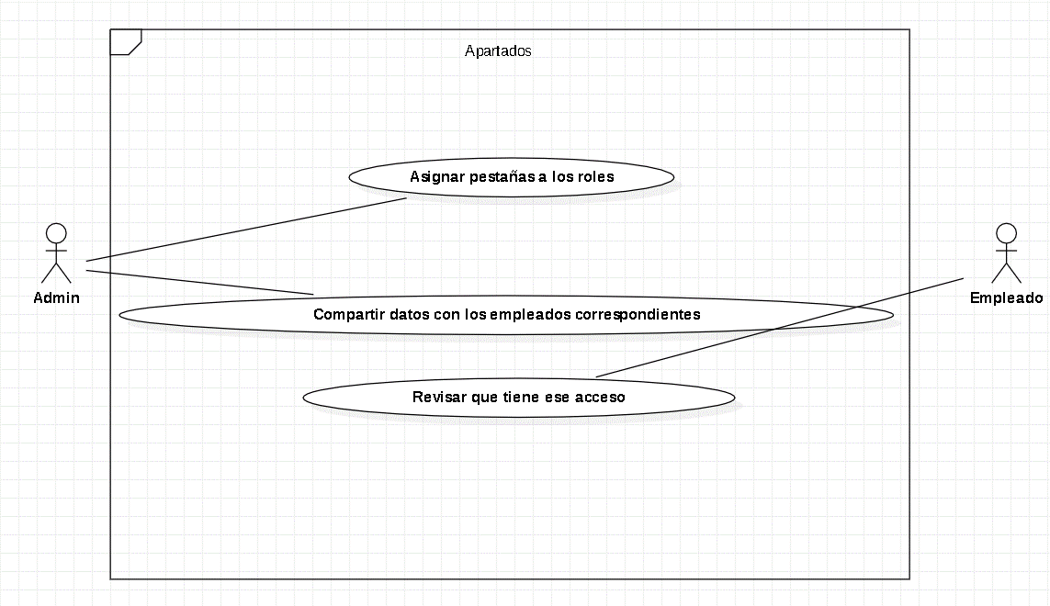
Prototipo de interfaz grafica

CU_014
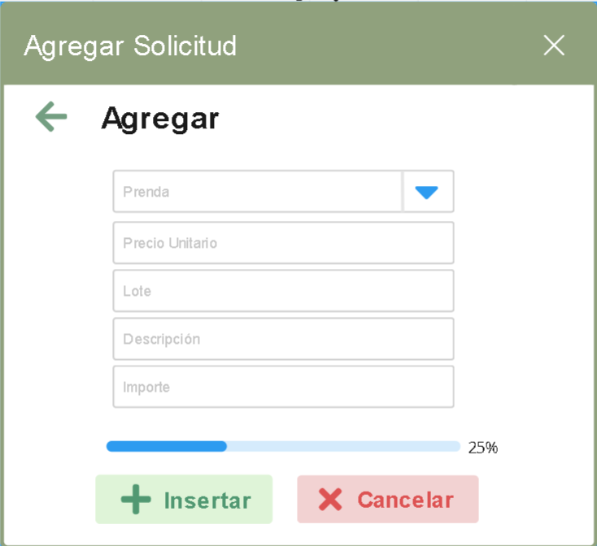
Integrantes:
Alan Salgado Salas
Brian Menéndez López
Francisco Xavier Nieto Orozco
Angel David Zavala Rodríguez
ID Requerimiento | CU_014 | Nombre | ESPECIFICAR CANTIDAD
Descripción | Se especificara la cantidad de prendas en un ranfo de 20 a 500 prendas, si se excede se pasaran como 2 ventas.
Actores | Cliente, Sistema, Empleado.
Precondiciones | Saber la cantidad a solicitar
Postcondiciones | Mensaje de confirmacion
Flujo principal
Paso | Actor | Acción
1 | Cliente | Se dirije al empleado
2 | Empleado | Solicitar los datos requeridos sobre las prendas
3 | Empleado | Capturar los datos en el sistema para la solicitud
4 | Sistema | Mandar un mensaje emergente de que la solicitud fue aceptada

Flujos alternativos y excepciones
Paso | Descripción
1a | No existe petición
2a | En caso de superar el maximo de prendas se tomara como una segunda prenda
2b | No se podra dar continuidad a la solicitud ya que se requieren por fuerza 20 prendas
3a | Si los datos necesarios no son ingresados sera cancelada la solicitud
4a | Mandar mensaje emergente de cancelaciono rechazo si no se cumplieron los requisitos solicitados
Reglas de negocio, Notas
Se debera capturar una cantidad entre el rango de 20 a 500 prendas.
Diagrama de caso de uso
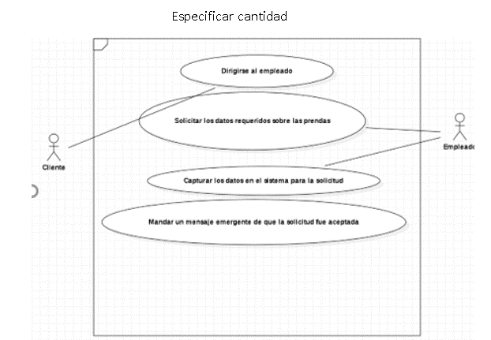
Prototipo de interfaz grafica

CU_015
Integrantes:
Alan Salgado Salas
Brian Menéndez López
Francisco Xavier Nieto Orozco
Angel David Zavala Rodríguez
ID Requerimiento | CU_015 | Nombre | Categorización
Descripción | Es importante clasificar las prendas por su tipo para que su localización sea rápida mientras se use el software. Esto optimizará el trabajo de la persona que esté empleando el software.
Actores | Sistema, Empleado, Cliente
Precondiciones | Saber que tipo de prendas requiere el cliente
Postcondiciones | Seleccionar el tipo de prenda solicitada.
Flujo principal
Paso | Actor | Acción
1 | Empleado | Solicitar los datos de las prendas
2 | Cliente | Describir los datos que requiere para las prendas
3 | Empleado | Capturar los datos dados en el sistema para continuar con la solicitud de la venta
4 | Empleado | Seleccionar la cantidad de la prenda solicitada

Flujos alternativos y excepciones
Paso | Descripción
1a | Si el tipo de prenda no se encuentra entonces no sera posible hacerla
2a | Si no se dan los datos entonces sera cancelada la solicitud
3a | Si no se encuentra la prenda sera cancelada la venta
4a | Si la cantidad es superior al rango dado entonces se considerara como unas egunda compra
4b | Si la cantidad es inferior al rango dado entonces se cancelara la venta
Reglas de negocio, Notas
El software, durante las compras, debe clasificar las prendas por su tipo.
Diagrama de caso de uso
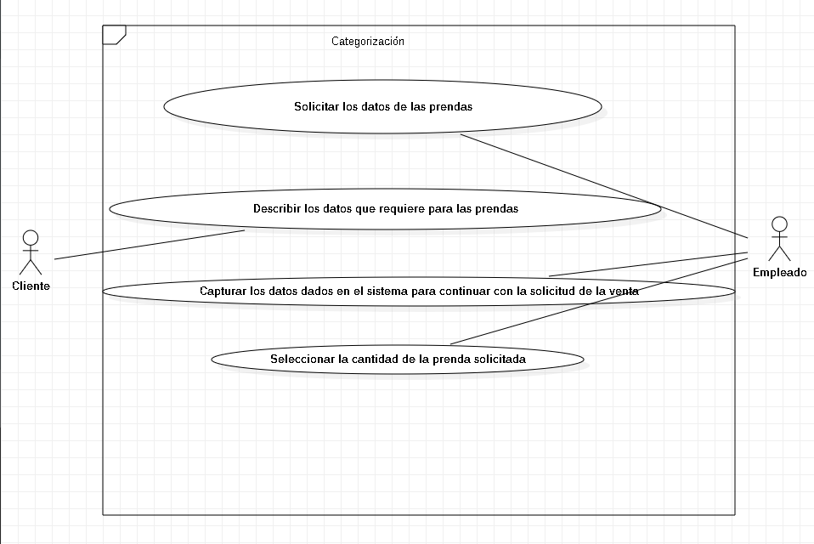
Prototipo de interfaz grafica

